Gráfico
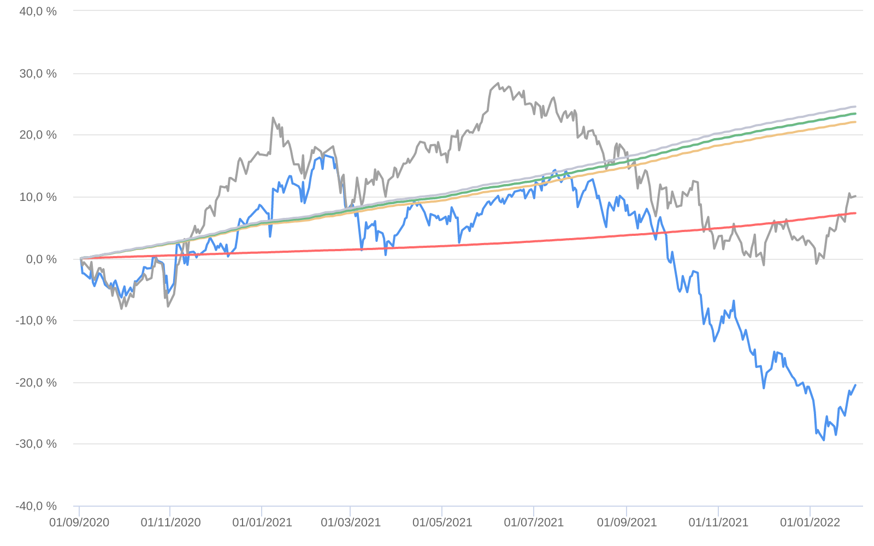
Retorno acumulado - 03/09/2020 até 31/01/2022 (diária)
 | Ativo | Retorno | Retorno YTD*
 | CONSTELLATION INSTITUCIONAL ADVISORY FIC AÇÕES | -20.52 % | 0.34 %
 | Ibovespa | 10.04 % | 6.98 %
 | CDI +1,00% | 7.29 % | 0.82 %
 | Índice INPC +4,00% | 22.04 % | 1.00 %
 | Índice INPC +4,79% | 23.35 % | 1.06 %
 | Índice INPC +4,82% | 23.39 % | 1.07 %
 | Índice INPC +5,500% | 24.52 % | 1.12 %

